界面
每日任务 （悬赏任务） | 1、接触对应的任务NPC，弹出任务接取面板
 | 2、后端从对应玩家等级的任务池中，随机抽出3个任务，给到前端展示出来
 | 3、每天最多可接取10次
 | 4、某天接的任务未完成，在第二天或之后完成的话，下一次接取的任务为该日的第一环
 | 5、任务可以放弃，放弃后，也算入每日次数
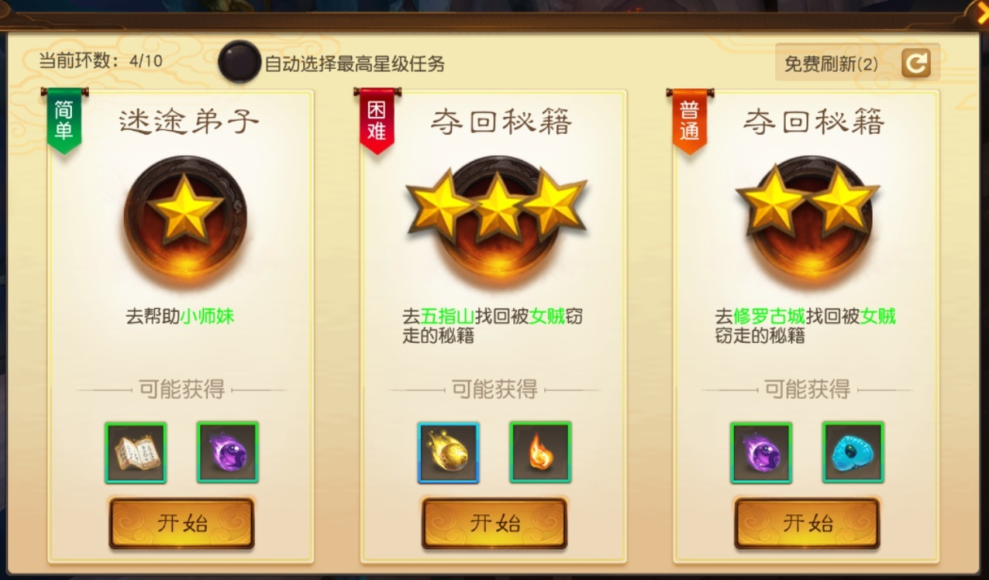

 |  | 刷新任务 | 每天最多可免费刷新3次，暂时不做付费刷新

 |  | 任务名 | 任务表中读取

 |  | 任务品质 | 任务表中读取

 |  | 任务描述 | 任务表中读取

 |  | 任务奖励 | 任务表中读取

 |  | 接取任务 | 点击后，接取任务，关闭面板

环任务 | 1、第一个任务，接触对应功能NPC，对话后接取任务，任务随机从任务池中获取
 | 2、之后的每个任务，都是在完成前一个任务后，由后端从对应等级的任务池中，随机获取一个任务，自动接取
 | 3、任务可以“放弃”，放弃之后需重新去NPC那接取，环数重置为1
 | 4、一周之内完成任务次数超过300次（放弃任务也算入），则不能再去NPC那领取任务
 | 5、一个完整的任务环为300次，完成第300个任务后，不再自动接取
 | 6、任务表中只配置基础的经验和金币奖励，实际奖励，环数代入公式计算得出，类似大荒塔 |  | 奖励公式=基础奖励*（1+环数除以10的尾数*0.1）*（1+环数除以10向下的整数*0.02）
 | 7、每到特定环数，完成任务后，有额外的道具或装备奖励，建表配置

猎妖任务 | 1、使用道具（猎妖令）后，根据人物等级可以接取到一个猎杀相应等级妖物的任务
 | 2、每天最多使用3个猎妖令，之后再使用，则弹出“今日猎妖次数已满！”
 | 3、在身上已经有猎妖任务的情况下，使用猎妖令，则弹出“您身上已有猎妖任务！”
 | 4、物品表中需增加一类--任务触发型道具

宝图任务（暂时不做）

